Sách
DỮ LIỆU SÁCH
STT | Ảnh bìa | Tên sách | Tác giả | Nhà xuất bản | Ngày xuất bản | Thể loại | Miêu tả | Note
1 | 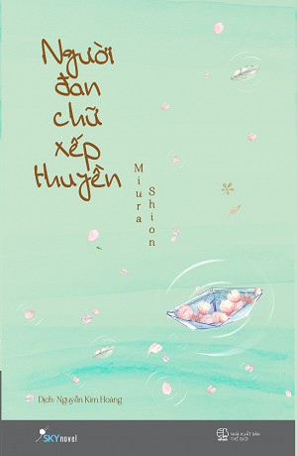 | Người đan chữ xếp thuyền | Miura Shion | NXB Thế Giới | 2016-07-01 | Tiểu thuyết | Đó là một góc nhỏ giữalòng Tokyo, bị bỏ quên giữa sự nhộn nhịp của một trong những đô thị sầm uất và hiện đại bậc nhất. Góc nhỏ ấy là thế giới của cậu chàng Majime vụng về nhút nhát, của cô gái Kaguya hay chàng Nijime đào hoa phóng túng… Một thế giới nhỏ với con số xác định những địa danh quen thuộc, những sự việc lặp đi lặp lại như một vòng bất biến, và những cuộc đời mà ngày qua ngày ta càng thêm thấu hiểu. Nếu ví von cuộc đời mỗi nhân vật trong Người đan chữ xếp thuyền như một đoá hoa anh đào, thì ngày mà đoá hoa ấy vào độ mãn khai rực rỡ nhất, chính là ngày cuốn từ điển Đại hải trình - “đứa con chung” được chắt chiu từ bao năm tháng của họ được ra mắt. Khoảnh khắc ấy có thể ngắn ngủi - như chính độ khai nở rực rỡ nhất của một bông hoa anh đào, nhưng điều ấy nào đâu phải thứ gì bi kịch. Ngắm nhìn những cánh hoa rơi - mà như trôi lững lờ trong không gian không phải là một khung cảnh tuyệt diệu hay sao? Vẻ đẹp ấy tuy ngắn ngủi nhưng chói sáng, và luôn khiến người ta khao khát mong chờ. Mùa Xuân có những cánh hoa anh đào bay ấy chính là đích đến của chuyến hành trong Người đan chữ xếp thuyền.
2 | 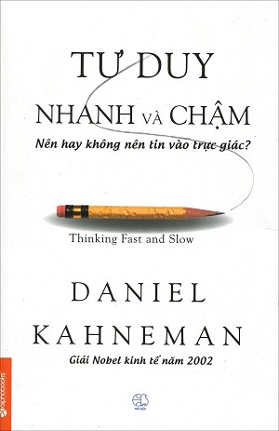 | Tư duy nhanh và chậm | Daniel Kehlmann | NXB Thế Giới | 2014-09-01 | Kinh doanh- Đầu tư | Chúng ta thường tự cho rằng con người là sinh vật có lý trí mạnh mẽ, khi quyết định hay đánh giá vấn đề luôn kĩ lưỡng và lý tính. Nhưng sự thật là, dù bạn có cẩn trọng tới mức nào, thì trong cuộc sống hàng ngày hay trong vấn đề liên quan đến kinh tế, bạn vẫn có những quyết định dựa trên cảm tính chủ quan của mình. Thinking fast and slow, cuốn sách nổi tiếng tổng hợp tất cả nghiên cứu được tiến hành qua nhiều thập kỷ của nhà tâm lý học từng đạt giải Nobel Kinh tế Daniel Kahneman sẽ cho bạn thấy những sư hợp lý và phi lý trong tư duy của chính bạn. Cuốn sách được đánh giá là “kiệt tác” trong việc thay đổi hành vi của con người, Thinking fast and slow đã dành được vô số giải thưởng danh giá, lọt vào Top 11 cuốn sách kinh doanh hấp dẫn nhất năm 2011. Alpha Books đã mua bản quyền và sẽ xuất bản cuốn sách trong Quý 1 năm nay. Thinking fast and slow dù là cuốn sách có tính hàn lâm cao nhưng vô cùng bổ ích với tất cả mọi người và đặc biệt rất dễ hiểu và vui nhộn. Cuốn sách đặc biệt đã dành được vô số giải thưởng danh giá: Sách khoa học hay nhất của Học viện Khoa học Quốc gia năm 2012, được tạp chí The New York Times bình chọn là sách hay nhất năm 2011, một trong những cuốn sách kinh tế xuất sắc năm 2011, chiến thắng giải thưởng cuốn sách được quan tâm nhất năm 2011 của tạp chí Los Algeles… Thinking fast and slow đáp ứng hai tiêu chí của một cuốn sách hay, thứ nhất nó thách thức quan điểm của người đọc, thứ hai, nó không phải là những trang sách với những con chữ khô cứng mà nó vô cùng vui nhộn và hấp dẫn. Không nghi ngờ gì nữa, đây là cuốn sách hàn lâm dành cho tất cả mọi người.!
3 | 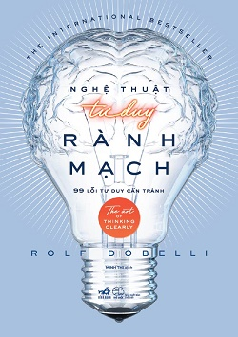 | Nghệ thuật tư duy rành mạch | Rolf Dobelli | NXB Thế Giới | 25/11/2016 | Văn học | Mọi người đều mắc sai lầm. Những sai lầm trong việc ra quyết định đều bắt nguồn từ các lỗi tư duy tưởng như đơn giản, nhưng dần dà chúng tích tụ thành những thành kiến khó bỏ. Vậy mà hiếm khi chúng ta nhận ra điều đó, nên sai lầm cứ nối tiếp sai lầm, dẫn đến bao hối tiếc vì những quyết định không đúng cho cuộc đời mình: Cứ mãi đeo bám theo một công việc dù biết trước chẳng thu được lợi lộc gì; cho rằng một dự án thành công suôn sẻ là do tài năng và trí lực, còn thất bại do ngoại cảnh khách quan… Đó chỉ là một vài trong số hàng loạt cấc sai lầm “cơ bản” được Dobelli mổ xẻ phân tích qua 99 chương sách ngắn gọn, súc tích với những ví dụ minh họa thiết thực giúp ta có thể nhận diện và né tránh chúng. Đây không phải là một cuốn sách kim chỉ nam. Bạn sẽ không tìm thấy “bảy bước để đạt được cuộc sống không sai lầm” ở đây. Những lỗi nhận thức in sâu trong tiềm thức chúng ta đến mức không thể nào rũ bỏ chúng hoàn toàn. Chỉ có ý chí siêu nhiên mới có thể tiêu diệt chúng, nhưng đó thậm chí không phải là một mục tiêu đáng hướng tới. Bởi không phải tất cả những lỗi nhận thức đều nguy hại, và một trong số đó thậm chí còn cần thiết để giúp ta sống tốt. Mặc dù cuốn sách này không cung cấp chìa khóa mang đến hạnh phúc, nhưng chí ít nó cũng đảm bảo cho bạn có thể đương đầu với quá nhiều bất hạnh bạn vẫn tự gây ra cho mình.
4 | 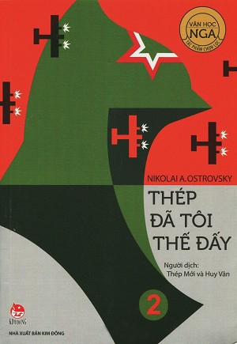 | Thép đã tôi thế đấy | Nikolai A.Ostrovsky | NXB Kim Đồng | 2016-06-01 | Văn học | Pavel Korchagin (thường được gọi là Pavlusha, Pavka) là một thanh niên lớn lên trong khi điều kiện đất nước đang gặp nhiều khó khăn. Cũng như bao thanh niên Liên Xô khác, anh cũng có người bạn gái chơi thân, cô tên là Tonya và sau này trở thành người yêu. Tonya là một cô gái xinh xắn, yêu Pavel với tất cả tình cảm ban đầu trong trắng ngây thơ của một thiếu nữ mới lớn. Tình cảm của hai người có lẽ sẽ rất đẹp và trọn vẹn nếu như không có chuyện Pavel đi theo tiếng gọi của lý tưởng giai cấp lúc đó, lý tưởng muốn cống hiến sức trẻ của mình phục vụ cho Tổ quốc, cho cách mạng, theo tiếng gọi của Đảng Cộng sản. Anh trai Pavel cũng theo con đường này. Tônhia rất yêu Pavel nhưng không thể đợi anh và theo anh, không dám yêu một lý tưởng. Nhà Tonya lại thuộc giai cấp tư sản. Pavel nói: “Anh trước hết là người của Đảng – sau đó mới là người của em và những người thân khác. Em có gan yêu một công nhân, nhưng lại không có gan yêu một lý tưởng”. Sau này, trong quá trình lao động và sinh hoạt trong tổ chức Đảng, Pavel đã gặp Rita và được cô quý mến. Nhưng tình cảm giữa hai người chỉ giữ ở tình đồng chí… Về sau, có lúc Pavel bị bệnh sốt thương hàn và bị bại liệt, vôi hóa cột sống, phải ngồi xe lăn, có một y tá chăm sóc và động viên, dồn hết tình thương cho anh. Anh cảm thấy mình không được quyền lùi bước trước khó khăn, tin tưởng vào tình yêu mới và chuyển sang viết sách vẫn với ngọn lửa và chất thép đã được tôi luyện ngày nào.
5 | 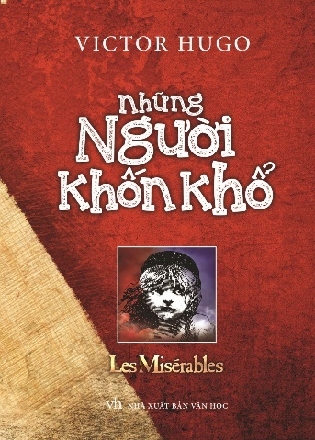 | Những người khốn khổ | Victor Hugo | NXB Văn Học | 2016-07-01 | Tiểu thuyết, Văn học | Những người khốn khổ là bộ truyện lớn nhất và cũng là tác phẩm có giá trị nhất trong sự nghiệp văn chương của đại văn hào Pháp Victor Hugo. Ông suy nghĩ về tác phẩm này và viết nó trong gần ba mươi năm. Sau khi hoàn thành bộ tiểu thuyết, Victo Hugo đã nói: “Quyển truyện này là một trái núi”. “Một trái núi”, không những vì số trang của bộ tiểu thuyết và những vấn đề to lớn mà nó bàn tới, mà chính là vì Những người khốn khổ thấm nhuần tư tưởng nhân đạo, ca ngợi đạo đức cao cả của nhân dân lao động, ca ngợi tự do, dân chủ, chống lại cường quyền áp bức, bóc lột. Những người khốn khổ là bức tranh của cả một xã hội rộng lớn. Bộ tiểu thuyết không chỉ nói tới bản chất của cái tốt, cái xấu, của luật pháp, mà còn là cuốn bách khoa thư đồ sộ về lịch sử, kiến trúc của Paris, nền chính trị, triết lý, luật pháp, công lý, tín ngưỡng của nước Pháp nửa đầu thế kỷ XIX.
6 | 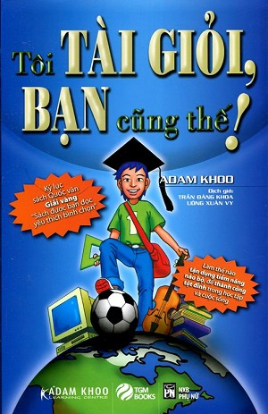 | Tôi tài giỏi, Bạn cũng thế! | Adam Khoo | NXB Phụ Nữ | 2014-08-01 | Kỹ năng sống | Tôi tài giỏi, bạn cũng thế! tổng hợp những kỹ năng và phương pháp đã mang tới thành công vượt bậc cho cậu bé Adam kém cõi và dĩ nhiên bạn cũng có thể thành công như vậy! Quyển sách này dành cho các học sinh, sinh viên, các bậc phụ huynh, các nhà giáo và bất kỳ ai luôn mong muốn tăng cường khả năng tận dụng não bộ hoặc phát huy tối đa tiềm năng của mình. Nếu bạn muốn “tài giỏi” trong các phương pháp học tập và suy nghĩ vượt bậc, hãy đọc quyển sách này. Bạn sẽ học được cách: - Tăng cường sự tự tin và làm chủ cuộc sống của bạn. - Áp dụng các công cụ học bằng cả não bộ như Sơ Đồ tư Duy. - Phát huy trí nhớ siêu việt để nhớ lại các sự kiện, con số một cách dễ dàng. - Thành thạo việc quản lý thời gian và xác định mục tiêu. - Mang lại khả năng đạt được những thành tích cao nhất có thể. - Áp dụng các phương pháp thi cử hiệu quả để “chiến đấu” và “Chiến thắng” trong các kỳ thi quan trọng.
7 | 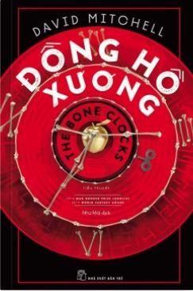 | Đồng hồ xương | David Mitchell | NXB Trẻ | 30/11/2016 | Tiểu thuyết | Mỗi người trong chúng ta là một chiếc "đồng hồ xương", thời gian hữu hạn trôi qua, và những gì còn lại là xương cốt. Trái với con người hữu thời là những kẻ vô thời, bất tử nhờ tự nhiên hoặc bằng cách tước đoạt mạng sống của người khác, nhưng những kẻ ấy liệu có hạnh phúc hơn khi không thấy thời gian hữu hạn? Năng lực đặc biệt, khả năng thấy trước tương lai, tuổi thọ... không bù đắp được sự cần thiết về gia đình, tình bằng hữu đối với con người.
8 | 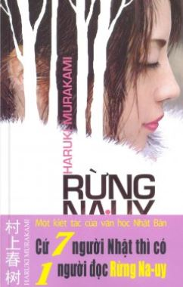 | Rừng Na-uy | Haruki Murakami | NXB Hội Nhà Văn | 2014-03-01 | Tiểu thuyết, Tình cảm | Cùng thoát thai từ nỗi buồn thương trong sáng về tồn tại, Rừng Na Uy, bài hát năm nào của Beatles, đã được lấy làm tên gọi cho cuốn tiểu thuyết tình yêu ngọt ngào và u sầu của Haruki Murakami. Bước vào cõi sống của Rừng Na Uy, qua sự sớm cô đơn như định mệnh của những người trẻ tuổi, qua mối tình tay ba vừa quấn quýt xác thân vừa u mặc sầu bi của Naoko-Toru-Midori, người ta cảm thấy ngỡ ngàng trước tình yêu như là nơi trú ngụ duy nhất của người đàn ông và người đàn bà trên thế gian này, và khám phá ra một nỗi buồn mênh mang, trống vắng rất Nhật Bản của thời hiện đại. Trong nỗi ưu tư và cô đơn như một định mệnh đã cài đặt nơi những người mới lớn, trong sự tuyệt vọng của những tâm hồn trong sáng sẵn sàng hy sinh thân mình để khỏi thỏa hiệp với cuộc sống thế gian. Và tình yêu đã là nơi trú ngụ duy nhất. Tình yêu và sự giải phóng của xác thân bao bọc lấy nó, làm cho người đàn ông và người đàn bà có thể yêu nhau với tất cả những gì có thể trước cuộc đời ngắn ngủi và quý giá. Với ý nghĩa đó, mối tình tay ba Naoko-Toru-Midori đã lay động hàng chục triệu độc giả trên toàn thế giới trong một tác phẩm được coi là tuyệt bút của Murakami.
9 | 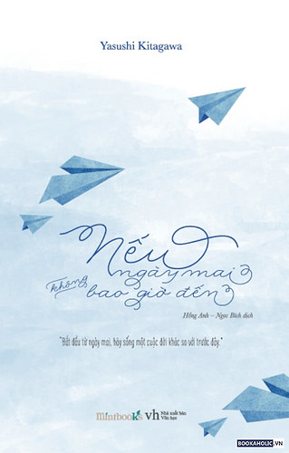 | Nếu Ngày Mai Không Bao Giờ Đến | Yasushi Kitagawa | NXB Văn Học | 17/03/2016 | Truyện ngắn | Không nhiều màu sắc, không nhiều kịch tính, dữ dội mà chỉ với một gam màu dịu dàng và lãng đãng xuyên suốt, tựa tiếng nói thủ thỉ chảy nhẹ vào tai, rồi khắc sâu trong tâm trí bạn những bài học quý giá về cuộc đời. Càng đọc càng bị cuốn hút vào, khi được một phần ba cuốn sách, bạn sẽ có cảm giác như nó không phải viết cho ai khác, mà được viết ra dành cho mình. Cảm giác đồng cảm, cảm động, hưng phấn khiến bạn phải đứng dậy đi đi lại lại loanh quanh trong phòng. Sự bình yên và gắn kết giữa hai tâm hồn đồng điệu giúp Haruka dẫn lối đưa Yousuke đến những miền cảm xúc mới lạ nhờ sự chia sẻ được ba cô bé chỉ dạy và ghi chép tỉ mỉ trong cuốn sổ nhật ký. Những tâm sự chất chồng về mối quan hệ gia đình, nỗi niềm lo lắng bất an về tương lai hay những thắc mắc về thế giới đầy màu sắc của người lớn được Haruka diễn giải qua những con chữ nhẹ nhàng đầy trầm tư, điều hiếm thấy ở độ tuổi mười tám. Mỗi bài học chia sẻ cùng cậu bạn Yousuke , đều được cô bé gấp thành những chiếc máy bay nhỏ nhắn, mỗi chiếc bay lên trời tựa như khao khát muốn biến ước mơ thành hiện thực, chạm được vào đích đến của thành công. “Sống cuộc đời là chính mình” – là điều Haruka mong mỏi được nhìn thấy ở cậu trai cô yêu mến thôi thúc cô hành động. Từng ngày thấy Youssuke trưởng thành, trong lòng Haruka như nở hoa. Cuối cùng mảnh đất khô cằn trong tâm hồn cũng được hồi sinh nhờ một người đặc biệt. Bệnh tật cũng đầu hàng trước cái cách cô sống vui vẻ và lạc quan; nhưng trên đời, không ai nói trước được điều gì. Có những người vốn dĩ chẳng bao giờ dám nghĩ đến ngày mai sẽ ra sao. “Nhưng một đời người sẽ có gì xảy ra và xảy ra lúc nào thì không ai biết trước được. Mọi người đều nghĩ ngày mai sẽ tới như một điều hiển nhiên. “Trên đời này chẳng ai có thể đảm bảo ngày mai sẽ đến” – có những người hiểu được những câu chữ này nhưng họ cũng không bao giờ nghĩ rằng có thể chính mình bỗng nhiên sẽ không có ngày mai.” Tác phẩm “Nếu ngày mai không bao giờ đến” là tác phẩm thứ 2 của Kitagawa, xuất bản năm 200
10 | 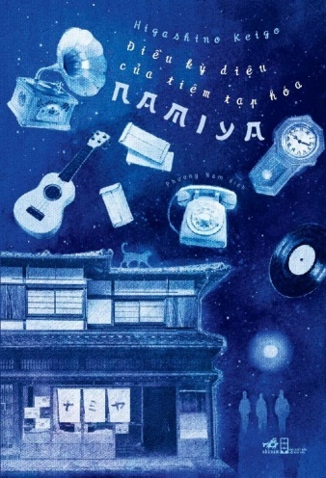 | Điều Kỳ Diệu Của Tiệm Tạp Hóa Namiya | Higashino Keigo | NXB Hội Nhà Văn | 01/08/2016 | Truyện ngắn | Một đêm vội vã lẩn trốn sau phi vụ khoắng đồ nhà người, Atsuya, Shota và Kouhei đã rẽ vào lánh tạm trong một căn nhà hoang bên con dốc vắng người qua lại. Căn nhà có vẻ khi xưa là một tiệm tạp hóa với biển hiệu cũ kỹ bám đầy bồ hóng, khiến người ta khó lòng đọc được trên đó viết gì. Định bụng nghỉ tạm một đêm rồi sáng hôm sau chuồn sớm, cả ba không ngờ chờ đợi cả bọn sẽ là một đêm không ngủ, với bao điều kỳ bí bắt đầu từ một phong thư bất ngờ gửi đến… Tài kể chuyện hơn người đã giúp Keigo khéo léo thay đổi các mốc dấu thời gian và không gian, chắp nối những câu chuyện tưởng chừng hoàn toàn riêng rẽ thành một kết cấu chặt chẽ, gây bất ngờ từ đầu tới cuối.
11 | 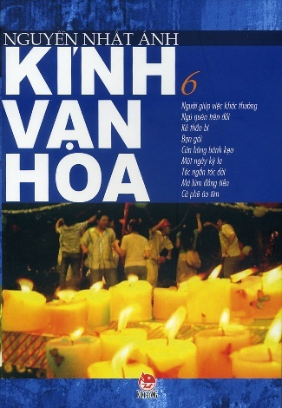 | Kính Vạn Hoa (Tập 6) | Nguyễn Nhật Ánh | NXB Kim Đồng | 2006-03-01 | Truyện ngắn, Truyện Thiếu nhi | Bạn đọc thân mến, Cuốn sách mà các bạn đang cầm trên tay gồm chín truyện Kính vạn hoa từ tập 46 đến tập 54 - là những tập tôi mới viết từ năm 2007 đến nay. Năm 2002, khi quyết định khép lại bộ Kính vạn hoa ở tập 45, thực tình tôi không nghĩ sẽ có ngày tôi viết tiếp bộ truyện này. Nhưng 5 năm sau ngày chấm dứt bộ truyện, tôi lại tìm thấy cảm hứng để viết tiếp những câu chuyện về Quý ròm, Tiểu Long, nhỏ Hạnh và nhóm bọn theo đề nghị của NXB Kim Đồng và báo Thanh Niên, tất nhiên trước hết là do sự cổ vũ của các bạn đọc nhỏ của tôi. Trong những tập Kính vạn hoa mới đã có rất nhiều thay đổi. Các nhân vật chính đã lên cấp 3. Cuộc sống hiện đại với những game online, điện thoại di động, máy iPod... đã xuất hiện trong sách. Bên cạnh tình bạn, tình thầy trò, tình cảm gia đình... đã manh nha có thêm tình cảm giữa bạn bè khác giới. Những thay đổi đó, tôi muốn ngăn lại cũng không được. Vì ngay cả tác giả, sau 5 năm tâm trạng và cảm hứng cũng đã khác đi. Tôi chỉ có thể giữ chi tính cách nhân vật nguyên vẹn, nhưng không thể giữ nguyên mối quan tâm của nhân vật, khi mà Quý ròm và nhóm bạn cũng thực sự lớn lên từng ngày. Với chín tập truyện mới được in trong cuốn sách này, tôi hy vọng sẽ đem lại cho bạn đọc nào từng yêu mến và gắn bó với Kính vạn hoa một món quà nhỏ: đó là kéo dài thêm niềm vui được trò chuyện với các nhân vật thân thiết của mình... Nguyễn Nhật Ánh
12 | 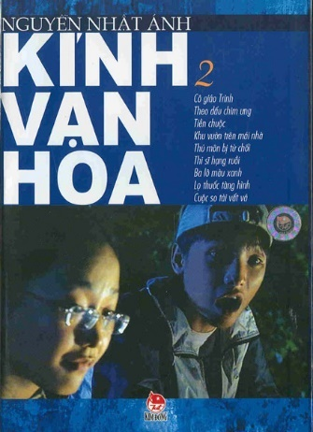 | Kính Vạn Hoa (Tập 2) | Nguyễn Nhật Ánh | NXB Kim Đồng | 2006-03-01 | Truyện ngắn, Truyện Thiếu nhi | “Tôi nghĩ rằng giáo dục có nhiều dạng. Bây giờ giáo dục các em mà áp đặt một cách cứng nhắc, khiên cưỡng thì có khi lại không vào các em được. Phải giáo dục thế nào đó làm cho các em yêu cuộc sống, yêu bạn bè, thương yêu gia đình nhưng lại rất giản dị, tức là người được giáo dục không có cảm giác mình bị giáo dục. Đấy mới là giáo dục đúng nhất và siêu nhất, và chỉ có cách ấy thì mới đến được với các em. Nguyễn Nhật Ánh đã chọn con đường này và tôi có thể nói rằng anh rất thành công. Các em rất yêu thích tác phẩm Kính vạn hoa, tôi nghĩ rằng tác phẩm không có giá trị thì không thể nào tác động vào các em được. (Nhà thơ Trần Đăng Khoa - Đài Tiếng nói Việt Nam, ngày 27-12-2003)
13 | 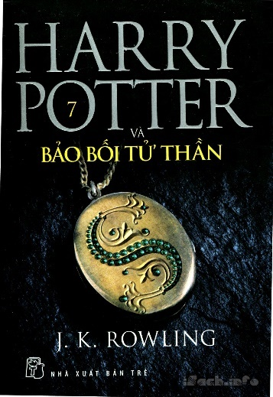 | Harry Potter và Bảo bối Tử thần | J. K. Rowling | NXB Trẻ | 2013-03-01 | Giả tưởng, Phiêu lưu, Tiểu Thuyết | " Khi cây đũa phép liền lại, những tia sáng đỏ bắn ra từ đầu đũa. Harry biết là nó đã thành công. Nó cầm cây đũa phép nhựa ruồi và phượng hoàng lên và cảm thấy một hơi ấm đột ngột giữa những ngón tay, như thể cây đũa phép và bàn tay đang mừng vui được sum họp. "Con sẽ đặt cây Đũa phép Cơm nguội về nơi nó đã xuất phát", nó nói với cụ Dumbledore, cụ vẫn nhìn nó với lòng yêu thương và cảm phục. "Nó có thể ở lại đó. Nếu con chết một cái chết tự nhiên như cụ Ignotus, quyền phép của cây đũa sẽ bị phá hủy, đúng không thầy? Vị chủ nhân trước đó sẽ không bao giờ bị đánh bại. Đó sẽ là kết thúc của nó". Cụ Dumbledore gật đầu. Hai thầy trò mỉm cười với nhau. "Bồ có chắc chưa đấy?", Ron nói. Trong giọng nói của Ron có thoáng chút ham muốn khi nó nhìn cây Đũa phép Cơm nguội. "Mình nghĩ Harry đúng", Hermione nói rất khẽ. "Cây đũa phép đó họa nhiều hơn phúc", Harry nói. "
14 |  | Kích Hoạt Tài Năng Bán Hàng | Ken Bay | Nxb Tổng hợp TP.HCM | 21/11/2016 | Kinh tế, Kỹ năng sống | Cuốn sách này dành cho những ai muốn thay đổi khả năng bán hàng để tạo ra bước đột phá doanh số cao nhất. Tất cả chúng ta đều là người bán hàng. Nhưng không phải ai cũng có được một tài năng bán hàng như nhau. Trước hết, để trở thành một chuyên gia bán hàng xuất sắc bạn cần phải có niềm đam mê, tận tâm và nỗ lực thì mới có thể chiến thắng và thuyết phục những khách hàng khó tính nhất. Để làm điều này, không phải bạn không có tố chất hay năng lực về bán hàng mà là bạn chưa có cơ hội để kích hoạt tiềm năng của chính bản thân mình. Với cuốn sách “Kích hoạt tài năng bán hàng” sẽ là một bản đồ hướng dẫn thông minh, khai mở và phát huy tài năng bán hàng trong bạn, vẽ lối và chỉ dẫn bạn đến đúng đích điểm để chinh phục và chiến thắng. Kích Hoạt Tài Năng Bán Hàng là một chương trình đào tạo, hay là một bản nghiên cứu thiết thực được một người bán hàng thành công trình bày gói gọn một chương trình và các công cụ đào tạo tuyệt vời. Với bề dày kinh nghiệm bán hàng cùng với tư tưởng rõ ràng và đơn giản, Ken Bay thực sự là một nhà khoa học về “Bán hàng”. Anh đã chứng minh rằng tất cả mọi người đều có thể bán hàng một cách phi hệ thống. Dựa theo 6 hình mẫu bán hàng đại diện cho 6 kiểu người khác nhau, Ken Bay đã đưa ra cho chúng ta những hình ảnh sinh động về nhiều hình mẫu bán hàng khác nhau.
15 |  | Hachiko - Chú Chó Đợi Chờ | Luis Prats | NXB Kim Đồng | 2016-10-01 | Tiểu thuyết, Tình cảm | Eisaburo Ueno là một vị giáo sư khả kính làm việc tại Đại học Tokyo. Ông là một người đáng tin cậy với thời gian biểu và những thói quen không bao giờ thay đổi. Nhưng một ngày nọ, Hachiko, một chú chó nhỏ, đã đi ngang qua cuộc đời ông. Nó không chỉ thay đổi phong cách cứng nhắc của ông mà còn khiến ông khám phá ra nét đẹp của những điều nhỏ bé và giá trị của một tình bạn khăng khít, bền chặt mà không gì có thể chia cắt được, kể cả cái chết. Một cuốn tiểu thuyết cảm động dựa trên một câu chuyện có thật đã làm xúc động cả thế giới.
16 |  | Chuyện Con Mèo Dạy Hải Âu Bay | Luis Sepúlveda | NXB Hội Nhà Văn | 2014-03-01 | Ngụ ngôn | "Chúng ta đã bảo vệ con từ khoảnh khắc con mổ vỡ lớp vỏ trứng ra đời. Chúng ta đã dành cho con sự chăm sóc mà không hề nghĩ tới việc biến con thành một con mèo. Chúng ta yêu con như yêu một con hải âu. Thật dễ dàng để chấp nhận và yêu thương một kẻ nào đó giống mình, nhưng để yêu thương ai đó khác mình thực sự rất khó khăn, và con đã giúp chúng ta làm được điều đó. Con là chim hải âu, và con phải sống cuộc đời của một con hải âu. Con phải bay." Đó là lời của con mèo mun, to đùng, mập ú Zorba với cô nàng hải âu non bé bỏng đã được cộng đồng mèo ở bến cảng Hamburg chăm sóc và bảo vệ từ khi trứng nước. Câu chuyện thấm đẫm tình mèo và tình người này là một kiệt tác dành cho thiếu nhi của Luis Sepúlveda, một trong những nhà văn xuất sắc nhất Chi Lê hiện nay. Một câu chuyện khiến tâm hồn nở hoa, một thế giới vẹn nguyên, trong sáng và nhân hậu sâu xa, một cuốn sách như viên ngọc khó tìm, dành cho mọi trẻ em và người lớn..
17 | 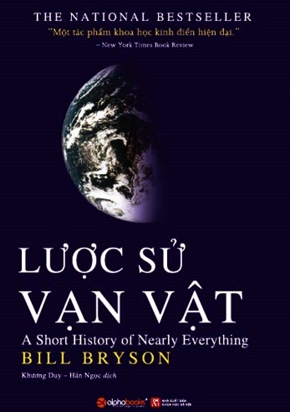 | Lược Sử Vạn Vật | Bill Bryson | NXB Khoa học xã hội | 2016-03-01 | Khoa học-Tự nhiên | Lược sử vạn vật là cuốn sách phổ biến khoa học trình bày một cách ngắn gọn lịch sử nghiên cứu khoa học tự nhiên, những thành tựu khoa học trong các lĩnh vực khoa học tự nhiên chính: vật lý, hóa học, sinh học, địa chất, thiên văn… với nhiều tên tuổi, giai thoại và sự thật. Với cuốn sách này, người đọc sẽ biết được những giới hạn trong tri thức của con người về vũ trụ và cả về chính trái đất. Đây là cuốn sách khoa học phổ thông bán chạy nhất nước Anh năm 2005 với hơn 300.000 bản in. Nhà phê bình người Anh, Craig Brown thậm chí đã nhận xét rằng tác phẩm này xứng đáng bán được 500.000.000.000 cuốn (theo cách nói của chính Bryson, “bằng với số proton có trong một dấu chấm câu”). William McGuire “Bill” Bryson, tác giả cuốn sách Lược sử vạn vật – A Short History of Nearly Everything sinh năm 1951, là tác giả nổi tiếng hàng đầu trong thể loại non-fiction ở Bắc Mỹ, với vô số người hâm mộ trên khắp thế giới.
18 | 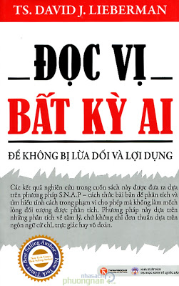 | Đọc Vị Bất Kỳ Ai | TS. David J. Lieberman | NXB Lao động - Xã hội | 05/2014 | Tâm lý | Các kết quả nghiên cứu trong cuốn sách này được đưa ra dựa trên phương pháp S.N.A.P - cách thức phân tích và tìm hiểu tính cách một cách bài bản trong phạm vi cho phép mà không làm mếch lòng đối tượng được phân tích. Phương pháp này dựa trên những phân tích về tâm lý, chứ không chỉ đơn thuần dựa trên ngôn ngữ cử chỉ, trực giác hay võ đoán. Cuốn sách này đang được FBI, Quân đội Mỹ, các công ty thuộc Fortune 500 và quan chức chính phủ của hơn 25 quốc gia sử dụng. "Đọc Vị Bất Kỳ Ai" chỉ ra từng bước rõ ràng để có thể nhận biết ai đó đang nghĩ gì và cảm thấy thế nào trong những tình huống thực tế của cuộc sống. Ví dụ: bạn sẽ biết được người bán hàng đó có thật sự đáng tin hay không, hoặc buổi hẹn hò đầu tiên có đúng như mong muốn của bạn không hay đi theo hướng khác. Và trong những cuộc thương thuyết, thẩm vấn, tranh luận... bạn có thể dễ dàng nhận ra ai đang ủng hộ bạn - điều này giúp bạn tiết kiệm thời gian, tiền bạc, sức lực, thậm chí tránh được những cơn đau tim!
19 | 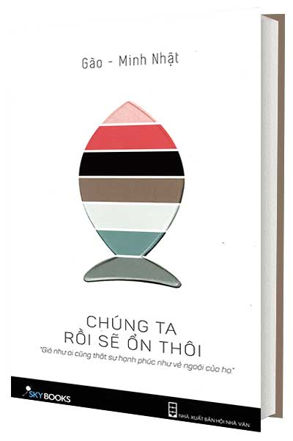 | Chúng Ta Rồi Sẽ Ổn Thôi | Minh Nhật , Gào | NXB Hội Nhà Văn | 10/09/2015 | Tình cảm, | “Đến một ngày, chúng ta sẽ cùng ngồi lại nơi nào đó, khi mỗi người đã có những khoảng trời riêng, nhìn nhau bình thản, và nhận ra dù đã đi qua những khó khăn đến mấy, dù đã vấp bao nhiêu lần, dù chuyện gì xảy ra… Thì, chúng ta rồi sẽ ổn thôi.” Đôi khi tình yêu có những nghịch lý mà không ai có thể giải thích được: Khi ai đó vứt bỏ, ta lại cố sức chạy theo lượm nhặt những mảnh vụn để cố ghép thành một bức tranh hạnh phúc. Nhưng càng ghép càng thấy tổn thương. “Chúng ta rồi sẽ ổn thôi” viết về những câu chuyện, những mối tình dở dang như thế. Đó là tình yêu của tuổi trẻ, của sự ngơ dại, sự đĩnh đạc tình trường… Đó là những lời nói dối yêu thương trong vô thức, sự hi sinh không điểm cuối của người đàn bà, là câu chuyện về những “người cũ - người mới”, là những yêu thương chẳng có giới hạn bao giờ. Để rồi, khi ta đi qua từng bước, từng bậc trên chặng đường dài của cuộc sống, bước qua tất cả những xước xát của tình yêu, lúc ấy mới có thể hiểu yêu thương mình, nuôi giữ ước mơ của chính mình mới là thứ cần yêu hơn bất cứ người đàn ông nào cả. “Chúng ta rồi sẽ ổn thôi”, hãy tin rằng như thế. Vì cuộc sống này đâu chỉ có những nỗi buồn. Ngoài kia mặt trời vẫn chiếu những tia nắng mới. Ngoài kia, chim vẫn hót véo von cho một ngày nắng đẹp. Ngoài kia, có nhiều con đường để lựa chọn, nhiều niềm vui để tận hưởng hết. Ngoài kia, cuộc đời vẫn đang gọi bằng những tiếng gọi yêu thương... Nhớ nhé, sống trọn cho mình từng phút giây mình đang có để còn thấy đời tươi đẹp lắm, đáng tận hưởng lắm. Và tin rằng: Yêu thương là một hành trình, dù đích đến là gì thì nó vẫn là một hành trình đáng nhớ. Chuyện chia tay cũng chỉ là biến cố nhỏ trong vô vàn những điều vạn biến trong cuộc đời này. Quan trọng là hãy bước đi và cứ bước đi. “chúng ta rồi sẽ ổn thôi”.
20 | 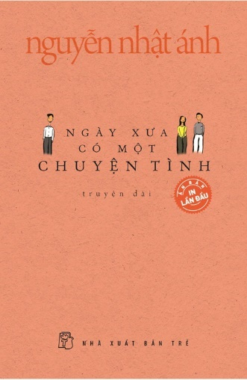 | Ngày Xưa Có Một Chuyện Tình | Nguyễn Nhật Ánh | NXB Trẻ | 16/09/2016 | Truyện ngắn, Tình cảm | Ngay cả tôi, tôi cũng thấy tôi không giống mọi hôm chút nào và phát hiện đó khiến tôi gần như nổi điên lên với chính mình. Tôi nói nhanh: - Có một bạn trong lớp đang thích Miền đó." "Tôi rơi vào tình yêu như thiên thạch bị rơi vào lỗ đen. Tôi bị tình yêu đó nuốt chửng với một sức mạnh không sao cưỡng lại được. Suốt một thời gian dài, tôi trượt trên tình yêu như trượt trên vỏ chuối, ngây ngất, mê man, chỉ khi nào té ngã thì đà trượt đó mới dừng lại. Có cái gì đó làm tôi lạc lối. Nó khiến tôi tin rằng đạo đức là cái con người vẽ ra chứ không phải là cái vẽ ra con người. Nó khiến tôi sẵn sàng nổi loạn, chẳng buồn bận tâm cuộc đời mình rồi sẽ trôi dạt về đâu, những thứ gì sẽ đổ lên cuộc đời mình. Và tôi, thoạt đầu là tin một cách ngây thơ, về sau thì cố tin đó là tình yêu để biện hộ cho hành động của mình. Nhưng yêu kiểu như tôi yêu Phúc thì càng yêu tôi càng hiểu về tình yêu ít hơn. …Có cái gì đó mù lòa, say đắm, điên rồ, ảo giác, đẫm mê hương trong cuộc tình này." - Trích “Ngày xưa có một chuyện tình”
21 | 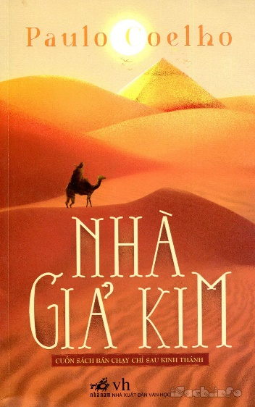 | Nhà Giả Kim | Paulo Coelho | NXB Văn Học | 05/2015 |  | Tất cả những trải nghiệm trong chuyến phiêu du theo đuổi vận mệnh của mình đã giúp Santiago thấu hiểu được ý nghĩa sâu xa nhất của hạnh phúc, hòa hợp với vũ trụ và con người. Tiểu thuyết Nhà giả kim của Paulo Coelho như một câu chuyện cổ tích giản dị, nhân ái, giàu chất thơ, thấm đẫm những minh triết huyền bí của phương Đông. Trong lần xuất bản đầu tiên tại Brazil vào năm 1988, sách chỉ bán được 900 bản. Nhưng, với số phận đặc biệt của cuốn sách dành cho toàn nhân loại, vượt ra ngoài biên giới quốc gia, Nhà giả kim đã làm rung động hàng triệu tâm hồn, trở thành một trong những cuốn sách bán chạy nhất mọi thời đại, và có thể làm thay đổi cuộc đời người đọc. "Những nhà luyện kim đan không quan tâm mấy đến những điều ấy. Ông đã từng thấy nhiều người đến rồi đi, trong khi ốc đảo và sa mạc vẫn là ốc đảo và sa mạc. Ông đã thấy vua chúa và kẻ ăn xin đi qua biển cát này, cái biển cát thường xuyên thay hình đổi dạng vì gió thổi nhưng vẫn mãi mãi là biển cát mà ông đã biết từ thuở nhỏ. Tuy vậy, tự đáy lòng mình, ông không thể không cảm thấy vui trước hạnh phúc của mỗi người lữ khách, sau bao ngày chỉ có cát vàng với trời xanh nay được thấy chà là xanh tươi hiện ra trước mắt. ‘Có thể Thượng đế tạo ra sa mạc chỉ để cho con người biết quý trọng cây chà là,' ông nghĩ." - Trích Nhà giả kim
22 | 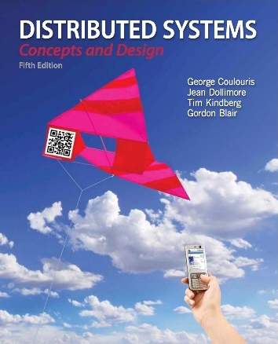 | Distributed Systems: Concepts and Design (5th Edition) | George Coulouris , Jean Dollimore , Tim Kindberg , Gordon Blair | Addison Wesley | 2011-05-01 | Công nghệ | New to the fifth edition New chapters: Indirect Communication: Covering group communication, publish-subscribe and case studies on JavaSpaces, JMS, WebSphere and Message Queues. Distributed Objects and Components: Covering component-based middleware and case studies on Enterprise JavaBeans, Fractal and CORBA. Designing Distributed Systems: Devoted to a major new case study on the Google infrastructure. Topics added to other chapters: Cloud computing, network virtualization, operating system virtualization, message passing interface, unstructured peer-to-peer, tuple spaces, loose coupling in relation to web services. Other new case studies: Skype, Gnutella, TOTA, L2imbo, BitTorrent, End System Multicast. More details about these and other changes are in the Preface.
23 | 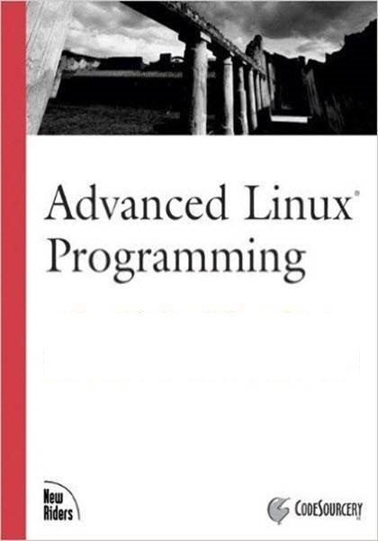 | Advanced Linux Programming | Mark Mitchell, Jeffrey Oldham, and Alex Samuel | David Dwyer | Chưa biết | Công nghệ | If you are a developer for the GNU/Linux system, this book will help you to: -Develop GNU/Linux software that works the way users expect it to. -Write more sophisticated programs with features such as multiprocessing, multi-threading, interprocess communication, and interaction with hardware devices. -Improve your programs by making them run faster, more reliably, and more securely. -Understand the preculiarities of a GNU/Linux system, including its limitations, special capabilities, and conventions.
24 | 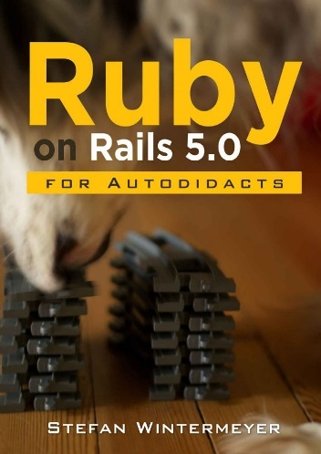 | Ruby on Rails 5.0 | Stefan Wintermeyer | Amazon Digital Services LLC | 2016-02-07 | Công nghệ | A step by step guide to learn Ruby on Rails 5.0. It includes a basic tutorial for Ruby 2.3 and is written for programmers who know at least one other programming language and are familiar with HTML. It covers Active Record, Scaffolding, REST, Routing, Bundler, Test Driven Development, Cookies, Sessions, Action Mailer, I18n, Asset Pipeline, JavaScript, Caching, Templates and of course the new 5.0 features Action Cable and Active Job.
25 | 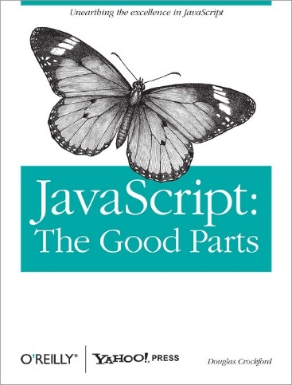 | JavaScript: The Good Parts | Douglas Crockford | O'Reilly Media | 2008-05-01 | Công nghệ | Most programming languages contain good and bad parts, but JavaScript has more than its share of the bad, having been developed and released in a hurry before it could be refined. This authoritative book scrapes away these bad features to reveal a subset of JavaScript that's more reliable, readable, and maintainable than the language as a whole—a subset you can use to create truly extensible and efficient code. Considered the JavaScript expert by many people in the development community, author Douglas Crockford identifies the abundance of good ideas that make JavaScript an outstanding object-oriented programming language-ideas such as functions, loose typing, dynamic objects, and an expressive object literal notation. Unfortunately, these good ideas are mixed in with bad and downright awful ideas, like a programming model based on global variables. When Java applets failed, JavaScript became the language of the Web by default, making its popularity almost completely independent of its qualities as a programming language. In JavaScript: The Good Parts, Crockford finally digs through the steaming pile of good intentions and blunders to give you a detailed look at all the genuinely elegant parts of JavaScript, including: Syntax Objects Functions Inheritance Arrays Regular expressions Methods Style Beautiful features The real beauty? As you move ahead with the subset of JavaScript that this book presents, you'll also sidestep the need to unlearn all the bad parts. Of course, if you want to find out more about the bad parts and how to use them badly, simply consult any other JavaScript book. With JavaScript: The Good Parts, you'll discover a beautiful, elegant, lightweight and highly expressive language that lets you create effective code, whether you're managing object libraries or just trying to get Ajax to run fast. If you develop sites or applications for the Web, this book is an absolute must.
26 | 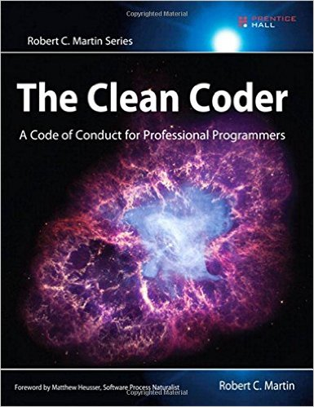 | The Clean Coder: A Code of Conduct for Professional Programmers | Robert C. Martin | Prentice Hall | 2011-05-23 | Công nghệ | Programmers who endure and succeed amidst swirling uncertainty and nonstop pressure share a common attribute: They care deeply about the practice of creating software. They treat it as a craft. They are professionals. In The Clean Coder: A Code of Conduct for Professional Programmers, legendary software expert Robert C. Martin introduces the disciplines, techniques, tools, and practices of true software craftsmanship. This book is packed with practical advice–about everything from estimating and coding to refactoring and testing. It covers much more than technique: It is about attitude. Martin shows how to approach software development with honor, self-respect, and pride; work well and work clean; communicate and estimate faithfully; face difficult decisions with clarity and honesty; and understand that deep knowledge comes with a responsibility to act.
27 | 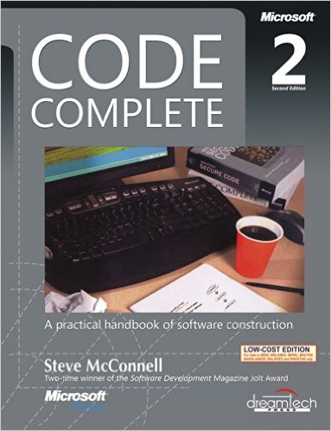 | Code Complete: A Practical Handbook of Software Construction, Second Edition | Steve McConnell | Microsoft Press | 2004-06-19 | Công nghệ | Widely considered one of the best practical guides to programming, Steve McConnell’s original CODE COMPLETE has been helping developers write better software for more than a decade. Now this classic book has been fully updated and revised with leading-edge practices—and hundreds of new code samples—illustrating the art and science of software construction. Capturing the body of knowledge available from research, academia, and everyday commercial practice, McConnell synthesizes the most effective techniques and must-know principles into clear, pragmatic guidance. No matter what your experience level, development environment, or project size, this book will inform and stimulate your thinking—and help you build the highest quality code. Discover the timeless techniques and strategies that help you:
28 | 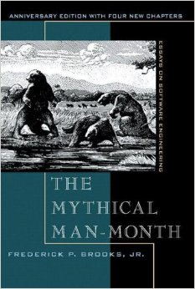 | The Mythical Man-Month: Essays on Software Engineering, Anniversary Edition | Frederick P. Brooks Jr. | Addison-Wesley Professional | 1995-08-12 | công nghệ | Few books on software project management have been as influential and timeless as The Mythical Man-Month. With a blend of software engineering facts and thought-provoking opinions, Fred Brooks offers insight for anyone managing complex projects. These essays draw from his experience as project manager for the IBM System/360 computer family and then for OS/360, its massive software system. Now, 20 years after the initial publication of his book, Brooks has revisited his original ideas and added new thoughts and advice, both for readers already familiar with his work and for readers discovering it for the first time. The added chapters contain (1) a crisp condensation of all the propositions asserted in the original book, including Brooks' central argument in The Mythical Man-Month: that large programming projects suffer management problems different from small ones due to the division of labor; that the conceptual integrity of the product is therefore critical; and that it is difficult but possible to achieve this unity; (2) Brooks' view of these propositions a generation later; (3) a reprint of his classic 1986 paper "No Silver Bullet"; and (4) today's thoughts on the 1986 assertion, "There will be no silver bullet within ten years."
29 | 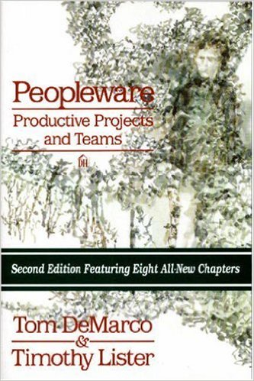 | Peopleware: Productive Projects and Teams (Second Edition) | Tom DeMarco, Timothy Lister | Dorset House Publishing Company | 1999-02-01 | Công nghệ | Demarco and Lister demonstrate that the major issues of software development are human, not technical. Their answers aren't easy--just incredibly successful. New second edition features eight all-new chapters. Softcover. Previous edition: c1987. DLC: Management.
30 | 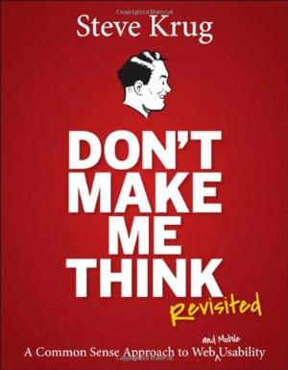 | Don't Make Me Think, Revisited: A Common Sense Approach to Web Usability (3rd Edition) | Steve Krug | New Riders | 2014-01-03 | Công nghệ | Một cuốn sách tốt nhất về usability (tính dễ sử dụng của phần mềm) mà tôi đã từng đọc. Tác giả Steve Krug đã bao quát mọi khái niệm quan trọng về usability trong cuốn sách này, và ông làm công việc đó rất tốt. Đọc cuốn sách này thì rất vui. Nếu bạn chọn đọc chỉ một cuốn sách về usability, thì hãy lựa chọn cuốn này. Nó chứa rất nhiều thông tin tuyệt vời, và hình thức trình bày thì ngắn gọn súc tích, dễ áp dụng theo. Nó phù hợp với bất kỳ độc giả nào: dân kỹ thuật, không phải dân kỹ thuật, người dùng bình thường, lập trình viên, nhà quản lý v.v…
31 | 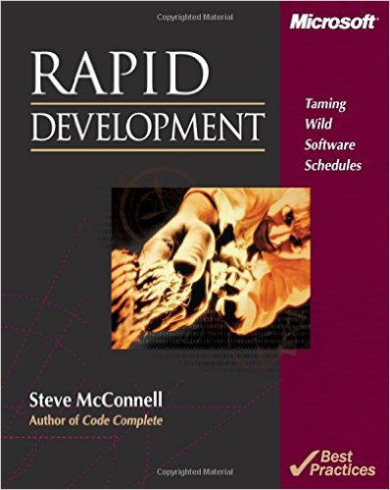 | Rapid Development: Taming Wild Software Schedules | Steve McConnell | Microsoft Press | 1996-07-12 | Công nghệ | Corporate and commercial software-development teams all want solutions for one important problem—how to get their high-pressure development schedules under control. In RAPID DEVELOPMENT, author Steve McConnell addresses that concern head-on with overall strategies, specific best practices, and valuable tips that help shrink and control development schedules and keep projects moving. Inside, you’ll find: -A rapid-development strategy that can be applied to any project and the best practices to make that strategy work -Candid discussions of great and not-so-great rapid-development practices—estimation, prototyping, forced overtime, motivation, teamwork, rapid-development languages, risk management, and many others -A list of classic mistakes to avoid for rapid-development projects, including creeping requirements, shortchanged quality, and silver-bullet syndrome -Case studies that vividly illustrate what can go wrong, what can go right, and how to tell which direction your project is going -RAPID DEVELOPMENT is the real-world guide to more efficient applications development.
32 | 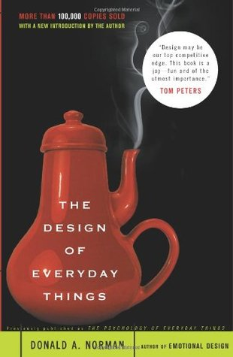 | The Design of Everyday Things | Donald A. Norman | Basic Books | 2002-09-19 | Công nghệ | First, businesses discovered quality as a key competitive edge; next came service. Now, Donald A. Norman, former Director of the Institute for Cognitive Science at the University of California, reveals how smart design is the new competitive frontier. The Design of Everyday Things is a powerful primer on how--and why--some products satisfy customers while others only frustrate them.
33 | 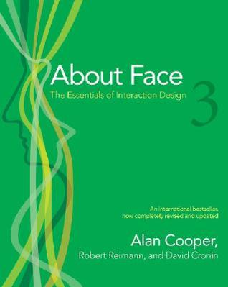 | About Face 3: The Essentials of Interaction Design (3rd edition) | Alan Cooper, Robert Reimann, David Cronin | Wiley | 2007-05-07 | Công nghệ | This completely updated volume presents the effective and practical tools you need to design great desktop applications, Web 2.0 sites, and mobile devices. You’ll learn the principles of good product behavior and gain an understanding of Cooper’s Goal-Directed Design method, which involves everything from conducting user research to defining your product using personas and scenarios. Ultimately, you’ll acquire the knowledge to design the best possible digital products and services..
34
35
36
37
38
39
40

